Лист 1
Прайс-лист
МИР ПРЯЖИ

В валюте: руб. (курс 1).
Цены указаны на 07.08.2020

№ | Номенклатура/ Характеристика номенклатуры | Описание | Изображение | Артикул | Цена | Ед. | Остаток | Ссылка на сайт
 | Кожа искусственная 20*30см.,толщ. 1мм, в уп.2 листа, цв.синий strong | Кожа искусственная 20*30см.,толщ. 1мм, в уп.2 листа, цв.синий strong |  | 23679 | 84.80 |  |  | Изображение
 | Кожа искусственная 20*30см.,толщ. 1мм, в уп.2 листа, цв.синий strong |  |  |  | 84.80 | упак | 1 | Изображение
 | Кожа искусственная 20*30см.,толщ.0,85мм, в уп.2 листа, цв.бежевый | Кожа искусственная 20*30см.,толщ.0,85мм, в уп.2 листа, цв.бежевый | 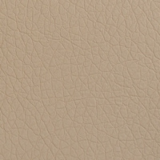 | 23671 | 84.80 |  |  | Изображение
 | Кожа искусственная 20*30см.,толщ.0,85мм, в уп.2 листа, цв.бежевый |  |  |  | 84.80 | упак | 5 | Изображение
 | Кожа искусственная 20*30см.,толщ.0,85мм, в уп.2 листа, цв.бирюзовый тёмн. | Кожа искусственная 20*30см.,толщ.0,85мм, в уп.2 листа, цв.бирюзовый тёмн. |  | 26218 | 84.80 |  |  | Изображение
 | Кожа искусственная 20*30см.,толщ.0,85мм, в уп.2 листа, цв.бирюзовый тёмн. |  |  |  | 84.80 | упак | 74 | Изображение
 | Кожа искусственная 20*30см.,толщ.0,85мм, в уп.2 листа, цв.бронза | Кожа искусственная 20*30см.,толщ.0,85мм, в уп.2 листа, цв.бронза | 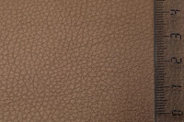 | 27130 | 84.80 |  |  | Изображение
 | Кожа искусственная 20*30см.,толщ.0,85мм, в уп.2 листа, цв.бронза |  |  |  | 84.80 | упак | 5 | Изображение
 | Кожа искусственная 20*30см.,толщ.0,85мм, в уп.2 листа, цв.голубая | Кожа искусственная 20*30см.,толщ.0,85мм, в уп.2 листа, цв.голубая | 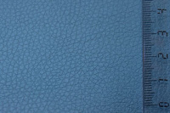 | 27133 | 84.80 |  |  | Изображение
 | Кожа искусственная 20*30см.,толщ.0,85мм, в уп.2 листа, цв.голубая |  |  |  | 84.80 | упак | 6 | Изображение
 | Кожа искусственная 20*30см.,толщ.0,85мм, в уп.2 листа, цв.желтый | Кожа искусственная 20*30см.,толщ.0,85мм, в уп.2 листа, цв.желтый |  | 26216 | 84.80 |  |  | Изображение
 | Кожа искусственная 20*30см.,толщ.0,85мм, в уп.2 листа, цв.желтый |  |  |  | 84.80 | упак | 5 | Изображение
 | Кожа искусственная 20*30см.,толщ.0,85мм, в уп.2 листа, цв.зеленая | Кожа искусственная 20*30см.,толщ.0,85мм, в уп.2 листа, цв.зеленая | 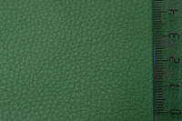 | 27131 | 84.80 |  |  | Изображение
 | Кожа искусственная 20*30см.,толщ.0,85мм, в уп.2 листа, цв.зеленая |  |  |  | 84.80 | упак | 2 | Изображение
 | Кожа искусственная 20*30см.,толщ.0,85мм, в уп.2 листа, цв.золото блеск. | Кожа искусственная 20*30см.,толщ.0,85мм, в уп.2 листа, цв.золото блеск. | 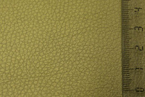 | 27129 | 84.80 |  |  | Изображение
 | Кожа искусственная 20*30см.,толщ.0,85мм, в уп.2 листа, цв.золото блеск. |  |  |  | 84.80 | упак | 5 | Изображение
 | Кожа искусственная 20*30см.,толщ.0,85мм, в уп.2 листа, цв.коричневый | Кожа искусственная 20*30см.,толщ.0,85мм, в уп.2 листа, цв.коричневый | 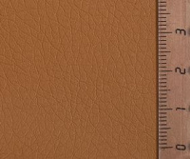 | 23672 | 84.80 |  |  | Изображение
 | Кожа искусственная 20*30см.,толщ.0,85мм, в уп.2 листа, цв.коричневый |  |  |  | 84.80 | упак | 6 | Изображение
 | Кожа искусственная 20*30см.,толщ.0,85мм, в уп.2 листа, цв.красный | Кожа искусственная 20*30см.,толщ.0,85мм, в уп.2 листа, цв.красный | 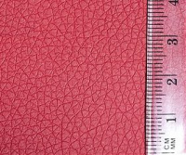 | 23673 | 84.80 |  |  | Изображение
 | Кожа искусственная 20*30см.,толщ.0,85мм, в уп.2 листа, цв.красный |  |  |  | 84.80 | упак | 5 | Изображение
 | Кожа искусственная 20*30см.,толщ.0,85мм, в уп.2 листа, цв.кремовы | Кожа искусственная 20*30см.,толщ.0,85мм, в уп.2 листа, цв.кремовы |  | 23674 | 84.80 |  |  | Изображение
 | Кожа искусственная 20*30см.,толщ.0,85мм, в уп.2 листа, цв.кремовы |  |  |  | 84.80 | шт | 10 | Изображение
 | Кожа искусственная 20*30см.,толщ.0,85мм, в уп.2 листа, цв.ментол | Кожа искусственная 20*30см.,толщ.0,85мм, в уп.2 листа, цв.ментол | 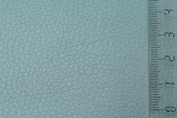 | 27132 | 84.80 |  |  | Изображение
 | Кожа искусственная 20*30см.,толщ.0,85мм, в уп.2 листа, цв.ментол |  |  |  | 84.80 | упак | 6 | Изображение
 | Кожа искусственная 20*30см.,толщ.0,85мм, в уп.2 листа, цв.оранжевый | Кожа искусственная 20*30см.,толщ.0,85мм, в уп.2 листа, цв.оранжевый | 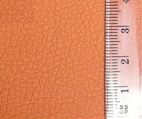 | 23675 | 84.80 |  |  | Изображение
 | Кожа искусственная 20*30см.,толщ.0,85мм, в уп.2 листа, цв.оранжевый |  |  |  | 84.80 | упак | 4 | Изображение
 | Кожа искусственная 20*30см.,толщ.0,85мм, в уп.2 листа, цв.св.серый NEW | Кожа искусственная 20*30см.,толщ.0,85мм, в уп.2 листа, цв.св.серый NEW |  | 23676-NEW | 84.80 |  |  | Изображение
 | Кожа искусственная 20*30см.,толщ.0,85мм, в уп.2 листа, цв.св.серый NEW |  |  |  | 84.80 | упак | 5 | Изображение
 | Кожа искусственная 20*30см.,толщ.0,85мм, в уп.2 листа, цв.серебро блеск. | Кожа искусственная 20*30см.,толщ.0,85мм, в уп.2 листа, цв.серебро блеск. | 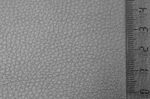 | 27128 | 84.80 |  |  | Изображение
 | Кожа искусственная 20*30см.,толщ.0,85мм, в уп.2 листа, цв.серебро блеск. |  |  |  | 84.80 | упак | 4 | Изображение
 | Кожа искусственная 20*30см.,толщ.0,85мм, в уп.2 листа, цв.т.коричн. блеск | Кожа искусственная 20*30см.,толщ.0,85мм, в уп.2 листа, цв.т.коричн. блеск |  | 27134 | 84.80 |  |  | Изображение
 | Кожа искусственная 20*30см.,толщ.0,85мм, в уп.2 листа, цв.т.коричн. блеск |  |  |  | 84.80 | упак | 2 | Изображение
 | Кожа искусственная 20*30см.,толщ.0,85мм, в уп.2 листа, цв.т.коричневый | Кожа искусственная 20*30см.,толщ.0,85мм, в уп.2 листа, цв.т.коричневый | 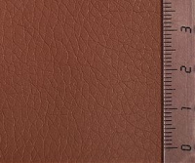 | 23677 | 84.80 |  |  | Изображение
 | Кожа искусственная 20*30см.,толщ.0,85мм, в уп.2 листа, цв.т.коричневый |  |  |  | 84.80 | упак | 5 | Изображение
 | Кожа искусственная 20*30см.,толщ.0,85мм, в уп.2 листа, цв.фиолетовый тёмн. | Кожа искусственная 20*30см.,толщ.0,85мм, в уп.2 листа, цв.фиолетовый тёмн. |  | 26219 | 84.80 |  |  | Изображение
 | Кожа искусственная 20*30см.,толщ.0,85мм, в уп.2 листа, цв.фиолетовый тёмн. |  |  |  | 84.80 | упак | 5 | Изображение
 | Кожа искусственная 20*30см.,толщ.0,85мм, в уп.2 листа, цв.черный блеск | Кожа искусственная 20*30см.,толщ.0,85мм, в уп.2 листа, цв.черный блеск | 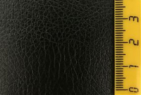 | 26215 | 84.80 |  |  | Изображение
 | Кожа искусственная 20*30см.,толщ.0,85мм, в уп.2 листа, цв.черный блеск |  |  |  | 84.80 | упак | 3 | Изображение
 | Кожа искусственная 300 г/м2, 35*50 см «Mr.Painter» ABV-001 | Кожа искусственная 300 г/м2, 35*50 см «Mr.Painter» ABV-001 | 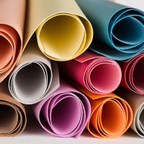 | ABV-001 | 92.00 |  |  | Изображение
 | Кожа искусственная 300 г/м2, 35*50 см «Mr.Painter» ABV-001 (01, т. красный) |  | 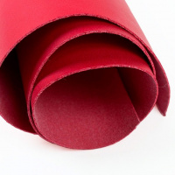 |  | 92.00 | шт | 14 | Изображение
 | Кожа искусственная 300 г/м2, 35*50 см «Mr.Painter» ABV-001 (02, розовый) |  | 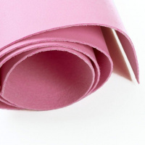 |  | 92.00 | шт | 7 | Изображение
 | Кожа искусственная 300 г/м2, 35*50 см «Mr.Painter» ABV-001 (03, сиреневый) |  | 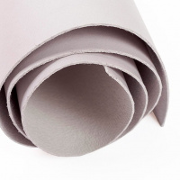 |  | 92.00 | шт | 11 | Изображение
 | Кожа искусственная 300 г/м2, 35*50 см «Mr.Painter» ABV-001 (05, серый) |  | 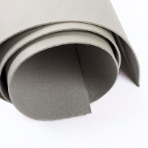 |  | 92.00 | шт | 8 | Изображение
 | Кожа искусственная 300 г/м2, 35*50 см «Mr.Painter» ABV-001 (07, оранжевый) |  | 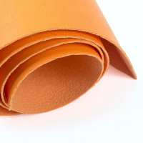 |  | 92.00 | шт | 16 | Изображение
 | Кожа искусственная 300 г/м2, 35*50 см «Mr.Painter» ABV-001 (08, бл. жёлтый) |  | 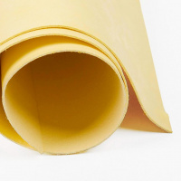 |  | 92.00 | шт | 8 | Изображение
 | Кожа искусственная 300 г/м2, 35*50 см «Mr.Painter» ABV-001 (09, бл. зелёный) |  | 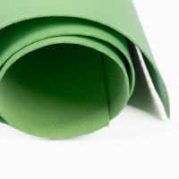 |  | 92.00 | шт | 11 | Изображение
 | Кожа искусственная 300 г/м2, 35*50 см «Mr.Painter» ABV-001 (11, голубой) |  | 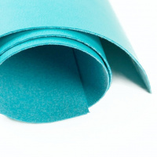 |  | 92.00 | шт | 8 | Изображение
 | Кожа искусственная 300 г/м2, 35*50 см «Mr.Painter» ABV-001 (13, мятный) |  | 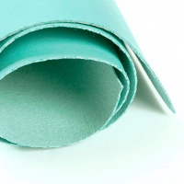 |  | 92.00 | шт | 9 | Изображение
 | Кожа искусственная DDB-01 "Плетёнка", 20*30 см., толщина 0,65 мм, в уп.- 2 листа, цв. молочн. | Кожа искусственная DDB-01 "Плетёнка", 20*30 см., толщина 0,65 мм, в уп.- 2 листа, цв. молочн. |  | 26880 | 98.40 |  |  | Изображение
 | Кожа искусственная DDB-01 "Плетёнка", 20*30 см., толщина 0,65 мм, в уп.- 2 листа, цв. молочн. |  |  |  | 98.40 | упак | 2 | Изображение
 | Кожа искусственная DDB-02 "Плетёнка", 20*30 см., толщина 0,65 мм, в уп.- 2 листа, цв. беж. | Кожа искусственная DDB-02 "Плетёнка", 20*30 см., толщина 0,65 мм, в уп.- 2 листа, цв. беж. |  | 26881 | 98.40 |  |  | Изображение
 | Кожа искусственная DDB-02 "Плетёнка", 20*30 см., толщина 0,65 мм, в уп.- 2 листа, цв. беж. |  |  |  | 98.40 | упак | 14 | Изображение
 | Кожа искусственная DDB-03 "Плетёнка", 20*30 см., толщина 0,65 мм, в уп.- 2 листа, цв. террракот. | Кожа искусственная DDB-03 "Плетёнка", 20*30 см., толщина 0,65 мм, в уп.- 2 листа, цв. террракот. | 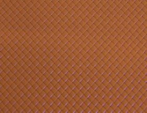 | 26882 | 98.40 |  |  | Изображение
 | Кожа искусственная DDB-03 "Плетёнка", 20*30 см., толщина 0,65 мм, в уп.- 2 листа, цв. террракот. |  |  |  | 98.40 | упак | 4 | Изображение
 | Кожа искусственная DDB-04 "Плетёнка", 20*30 см., толщина 0,65 мм, в уп.- 2 листа, цв. розов. | Кожа искусственная DDB-04 "Плетёнка", 20*30 см., толщина 0,65 мм, в уп.- 2 листа, цв. розов. |  | 26883 | 98.40 |  |  | Изображение
 | Кожа искусственная DDB-04 "Плетёнка", 20*30 см., толщина 0,65 мм, в уп.- 2 листа, цв. розов. |  |  |  | 98.40 | упак | 7 | Изображение
 | Кожа искусственная DDB-05 "Плетёнка", 20*30 см., толщина 0,65 мм, в уп.- 2 листа, цв. красн. | Кожа искусственная DDB-05 "Плетёнка", 20*30 см., толщина 0,65 мм, в уп.- 2 листа, цв. красн. | 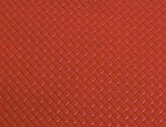 | 26884 | 98.40 |  |  | Изображение
 | Кожа искусственная DDB-05 "Плетёнка", 20*30 см., толщина 0,65 мм, в уп.- 2 листа, цв. красн. |  |  |  | 98.40 | упак | 21 | Изображение
 | Кожа искусственная DDB-06 "Плетёнка", 20*30 см., толщина 0,65 мм, в уп.- 2 листа, цв. бирюз. | Кожа искусственная DDB-06 "Плетёнка", 20*30 см., толщина 0,65 мм, в уп.- 2 листа, цв. бирюз. |  | 26885 | 98.40 |  |  | Изображение
 | Кожа искусственная DDB-06 "Плетёнка", 20*30 см., толщина 0,65 мм, в уп.- 2 листа, цв. бирюз. |  |  |  | 98.40 | упак | 9 | Изображение
 | Кожа искусственная DDB-07 "Плетёнка", 20*30 см., толщина 0,65 мм, в уп.- 2 листа, цв. чёрн. | Кожа искусственная DDB-07 "Плетёнка", 20*30 см., толщина 0,65 мм, в уп.- 2 листа, цв. чёрн. |  | 26886 | 98.40 |  |  | Изображение
 | Кожа искусственная DDB-07 "Плетёнка", 20*30 см., толщина 0,65 мм, в уп.- 2 листа, цв. чёрн. |  |  |  | 98.40 | упак | 6 | Изображение
 | Кожа искусственная DDV-01 "Ромб", 20*30 см., толщина 0,85 мм, в уп.- 2 листа, цв. коралл¶ | Кожа искусственная DDV-01 "Ромб", 20*30 см., толщина 0,85 мм, в уп.- 2 листа, цв. коралл¶ | 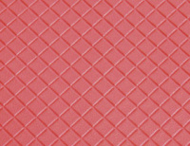 | 26857 | 98.40 |  |  | Изображение
 | Кожа искусственная DDV-01 "Ромб", 20*30 см., толщина 0,85 мм, в уп.- 2 листа, цв. коралл¶ |  |  |  | 98.40 | упак | 4 | Изображение
 | Кожа искусственная DDV-02 "Ромб", 20*30 см., толщина 0,85 мм, в уп.- 2 листа, цв. чёрный | Кожа искусственная DDV-02 "Ромб", 20*30 см., толщина 0,85 мм, в уп.- 2 листа, цв. чёрный | 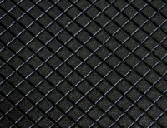 | 26858 | 98.40 |  |  | Изображение
 | Кожа искусственная DDV-02 "Ромб", 20*30 см., толщина 0,85 мм, в уп.- 2 листа, цв. чёрный |  |  |  | 98.40 | упак | 5 | Изображение
 | Кожа искусственная DDV-03 "Ромб", 20*30 см., толщина 0,85 мм, в уп.- 2 листа, цв. т.синий | Кожа искусственная DDV-03 "Ромб", 20*30 см., толщина 0,85 мм, в уп.- 2 листа, цв. т.синий | 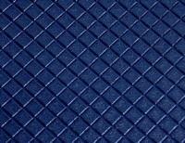 | 26859 | 98.40 |  |  | Изображение
 | Кожа искусственная DDV-03 "Ромб", 20*30 см., толщина 0,85 мм, в уп.- 2 листа, цв. т.синий |  |  |  | 98.40 | упак | 4 | Изображение
 | Кожа искусственная DDV-04 "Ромб", 20*30 см., толщина 0,85 мм, в уп.- 2 листа, цв. голубой | Кожа искусственная DDV-04 "Ромб", 20*30 см., толщина 0,85 мм, в уп.- 2 листа, цв. голубой | 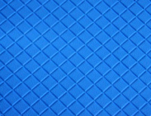 | 26860 | 98.40 |  |  | Изображение
 | Кожа искусственная DDV-04 "Ромб", 20*30 см., толщина 0,85 мм, в уп.- 2 листа, цв. голубой |  |  |  | 98.40 | упак | 3 | Изображение
 | Кожа искусственная DDV-05 "Ромб", 20*30 см., толщина 0,85 мм, в уп.- 2 листа, цв. серый | Кожа искусственная DDV-05 "Ромб", 20*30 см., толщина 0,85 мм, в уп.- 2 листа, цв. серый | 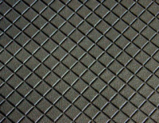 | 26861 | 98.40 |  |  | Изображение
 | Кожа искусственная DDV-05 "Ромб", 20*30 см., толщина 0,85 мм, в уп.- 2 листа, цв. серый |  |  |  | 98.40 | упак | 6 | Изображение
 | Кожа искусственная DDV-06 "Ромб", 20*30 см., толщина 0,85 мм, в уп.- 2 листа, цв. бежевый | Кожа искусственная DDV-06 "Ромб", 20*30 см., толщина 0,85 мм, в уп.- 2 листа, цв. бежевый | 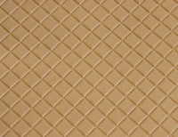 | 26862 | 98.40 |  |  | Изображение
 | Кожа искусственная DDV-06 "Ромб", 20*30 см., толщина 0,85 мм, в уп.- 2 листа, цв. бежевый |  |  |  | 98.40 | упак | 17 | Изображение
 | Кожа искусственная DDV-07 "Ромб", 20*30 см., толщина 0,85 мм, в уп.- 2 листа, цв. т.коричн. | Кожа искусственная DDV-07 "Ромб", 20*30 см., толщина 0,85 мм, в уп.- 2 листа, цв. т.коричн. | 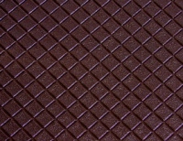 | 26863 | 98.40 |  |  | Изображение
 | Кожа искусственная DDV-07 "Ромб", 20*30 см., толщина 0,85 мм, в уп.- 2 листа, цв. т.коричн. |  |  |  | 98.40 | упак | 7 | Изображение
 | Кожа искусственная DDV-08 "Ромб", 20*30 см., толщина 0,85 мм, в уп.- 2 листа, цв. мятный | Кожа искусственная DDV-08 "Ромб", 20*30 см., толщина 0,85 мм, в уп.- 2 листа, цв. мятный | 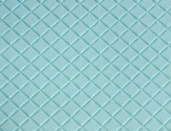 | 26864 | 98.40 |  |  | Изображение
 | Кожа искусственная DDV-08 "Ромб", 20*30 см., толщина 0,85 мм, в уп.- 2 листа, цв. мятный |  |  |  | 98.40 | упак | 3 | Изображение
 | Кожа искусственная DDW-02, 20*30 см., толщина 1,00 мм, в уп.- 2 листа, цв. молочн. | Кожа искусственная DDW-02, 20*30 см., толщина 1,00 мм, в уп.- 2 листа, цв. молочн. |  | 26866 | 104.20 |  |  | Изображение
 | Кожа искусственная DDW-02, 20*30 см., толщина 1,00 мм, в уп.- 2 листа, цв. молочн. |  |  |  | 104.20 | упак | 5 | Изображение
 | Кожа искусственная DDW-03, 20*30 см., толщина 1,00 мм, в уп.- 2 листа, цв. красн. | Кожа искусственная DDW-03, 20*30 см., толщина 1,00 мм, в уп.- 2 листа, цв. красн. |  | 26867 | 104.20 |  |  | Изображение
 | Кожа искусственная DDW-03, 20*30 см., толщина 1,00 мм, в уп.- 2 листа, цв. красн. |  |  |  | 104.20 | упак | 3 | Изображение
 | Кожа искусственная DDW-04, 20*30 см., толщина 1,00 мм, в уп.- 2 листа, цв. т.коричн. | Кожа искусственная DDW-04, 20*30 см., толщина 1,00 мм, в уп.- 2 листа, цв. т.коричн. |  | 26868 | 104.20 |  |  | Изображение
 | Кожа искусственная DDW-04, 20*30 см., толщина 1,00 мм, в уп.- 2 листа, цв. т.коричн. |  |  |  | 104.20 | упак | 5 | Изображение
 | Кожа искусственная DDW-06, 20*30 см., толщина 1,00 мм, в уп.- 2 листа, цв. жёлт. | Кожа искусственная DDW-06, 20*30 см., толщина 1,00 мм, в уп.- 2 листа, цв. жёлт. |  | 26870 | 104.20 |  |  | Изображение
 | Кожа искусственная DDW-06, 20*30 см., толщина 1,00 мм, в уп.- 2 листа, цв. жёлт. |  |  |  | 104.20 | упак | 5 | Изображение
 | Кожа искусственная DDW-08, 20*30 см., толщина 1,00 мм, в уп.- 2 листа, цв. сирен. | Кожа искусственная DDW-08, 20*30 см., толщина 1,00 мм, в уп.- 2 листа, цв. сирен. |  | 26872 | 104.20 |  |  | Изображение
 | Кожа искусственная DDW-08, 20*30 см., толщина 1,00 мм, в уп.- 2 листа, цв. сирен. |  |  |  | 104.20 | упак | 5 | Изображение
 | Кожа искусственная DDW-09, 20*30 см., толщина 1,00 мм, в уп.- 2 листа, цв. розов. | Кожа искусственная DDW-09, 20*30 см., толщина 1,00 мм, в уп.- 2 листа, цв. розов. |  | 26873 | 104.20 |  |  | Изображение
 | Кожа искусственная DDW-09, 20*30 см., толщина 1,00 мм, в уп.- 2 листа, цв. розов. |  |  |  | 104.20 | упак | 5 | Изображение
 | Кожа искусственная DDW-10, 20*30 см., толщина 1,00 мм, в уп.- 2 листа, цв. мятн. | Кожа искусственная DDW-10, 20*30 см., толщина 1,00 мм, в уп.- 2 листа, цв. мятн. |  | 26874 | 104.20 |  |  | Изображение
 | Кожа искусственная DDW-10, 20*30 см., толщина 1,00 мм, в уп.- 2 листа, цв. мятн. |  |  |  | 104.20 | упак | 5 | Изображение
 | Кожа искусственная DDW-13, 20*30 см., толщина 1,00 мм, в уп.- 2 листа, цв. зелён. | Кожа искусственная DDW-13, 20*30 см., толщина 1,00 мм, в уп.- 2 листа, цв. зелён. |  | 26877 | 104.20 |  |  | Изображение
 | Кожа искусственная DDW-13, 20*30 см., толщина 1,00 мм, в уп.- 2 листа, цв. зелён. |  |  |  | 104.20 | упак | 5 | Изображение
 | Кожа искусственная DDW-15, 20*30 см., толщина 1,00 мм, в уп.- 2 листа, цв. коралл | Кожа искусственная DDW-15, 20*30 см., толщина 1,00 мм, в уп.- 2 листа, цв. коралл |  | 26879 | 104.20 |  |  | Изображение
 | Кожа искусственная DDW-15, 20*30 см., толщина 1,00 мм, в уп.- 2 листа, цв. коралл |  |  |  | 104.20 | упак | 5 | Изображение
 | Кожа искусственная галантерейная (малиновый) 24х25 см | Кожа искусственная галантерейная (малиновый) 24х25 см | 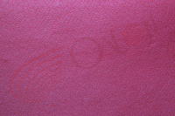 | ДЦ-00001196 | 40.00 |  |  | Изображение
 | Кожа искусственная галантерейная (малиновый) 24х25 см |  |  |  | 40.00 | шт | 1 | Изображение
 | Кожа искусственная лакиров., 20*30см, толщ.1мм, уп-2листа, цв.беж | Кожа искусственная лакиров., 20*30см, толщ.1мм, уп-2листа, цв.беж |  | 28463 | 98.40 |  |  | Изображение
 | Кожа искусственная лакиров., 20*30см, толщ.1мм, уп-2листа, цв.беж |  |  |  | 98.40 | упак | 5 | Изображение
 | Кожа искусственная лакиров., 20*30см, толщ.1мм, уп.-2листа, цв.белый | Кожа искусственная лакиров., 20*30см, толщ.1мм, уп.-2листа, цв.белый |  | 28467 | 98.40 |  |  | Изображение
 | Кожа искусственная лакиров., 20*30см, толщ.1мм, уп.-2листа, цв.белый |  |  |  | 98.40 | упак | 10 | Изображение
 | Кожа искусственная лакиров., 20*30см, толщ.1мм, уп.-2листа, цв.коричн. | Кожа искусственная лакиров., 20*30см, толщ.1мм, уп.-2листа, цв.коричн. |  | 28468 | 98.40 |  |  | Изображение
 | Кожа искусственная лакиров., 20*30см, толщ.1мм, уп.-2листа, цв.коричн. |  |  |  | 98.40 | упак | 5 | Изображение
 | Кожа искусственная лакиров., 20*30см, толщ.1мм, уп.-2листа, цв.красн. | Кожа искусственная лакиров., 20*30см, толщ.1мм, уп.-2листа, цв.красн. |  | 28465 | 98.40 |  |  | Изображение
 | Кожа искусственная лакиров., 20*30см, толщ.1мм, уп.-2листа, цв.красн. |  |  |  | 98.40 | упак | 5 | Изображение
 | Кожа искусственная лакиров., 20*30см, толщ.1мм, уп.-2листа, цв.роз. | Кожа искусственная лакиров., 20*30см, толщ.1мм, уп.-2листа, цв.роз. |  | 28464 | 98.40 |  |  | Изображение
 | Кожа искусственная лакиров., 20*30см, толщ.1мм, уп.-2листа, цв.роз. |  |  |  | 98.40 | упак | 5 | Изображение
 | Кожа искусственная лакиров., 20*30см, толщ.1мм, уп.-2листа, цв.св-гол. | Кожа искусственная лакиров., 20*30см, толщ.1мм, уп.-2листа, цв.св-гол. |  | 28461 | 98.40 |  |  | Изображение
 | Кожа искусственная лакиров., 20*30см, толщ.1мм, уп.-2листа, цв.св-гол. |  |  |  | 98.40 | упак | 5 | Изображение
 | Кожа искусственная лакиров., 20*30см, толщ.1мм, уп.-2листа, цв.серый | Кожа искусственная лакиров., 20*30см, толщ.1мм, уп.-2листа, цв.серый |  | 28466 | 98.40 |  |  | Изображение
 | Кожа искусственная лакиров., 20*30см, толщ.1мм, уп.-2листа, цв.серый |  |  |  | 98.40 | упак | 5 | Изображение
 | Кожа искусственная лакиров., 20*30см, толщ.1мм, уп.-2листа, цв.черный | Кожа искусственная лакиров., 20*30см, толщ.1мм, уп.-2листа, цв.черный |  | 28462 | 98.40 |  |  | Изображение
 | Кожа искусственная лакиров., 20*30см, толщ.1мм, уп.-2листа, цв.черный |  |  |  | 98.40 | упак | 5 | Изображение
 | Кожа искусственная, 20*30см, толщ.0,5мм, уп.-2листа, цв.беж | Кожа искусственная, 20*30см, толщ.0,5мм, уп.-2листа, цв.беж |  | 28455 | 84.80 |  |  | Изображение
 | Кожа искусственная, 20*30см, толщ.0,5мм, уп.-2листа, цв.беж |  |  |  | 84.80 | упак | 5 | Изображение
 | Кожа искусственная, 20*30см, толщ.0,5мм, уп.-2листа, цв.белый | Кожа искусственная, 20*30см, толщ.0,5мм, уп.-2листа, цв.белый |  | 28457 | 84.80 |  |  | Изображение
 | Кожа искусственная, 20*30см, толщ.0,5мм, уп.-2листа, цв.белый |  |  |  | 84.80 | упак | 10 | Изображение
 | Кожа искусственная, 20*30см, толщ.0,5мм, уп.-2листа, цв.желтый | Кожа искусственная, 20*30см, толщ.0,5мм, уп.-2листа, цв.желтый |  | 28449 | 84.80 |  |  | Изображение
 | Кожа искусственная, 20*30см, толщ.0,5мм, уп.-2листа, цв.желтый |  |  |  | 84.80 | упак | 5 | Изображение
 | Кожа искусственная, 20*30см, толщ.0,5мм, уп.-2листа, цв.зеленый | Кожа искусственная, 20*30см, толщ.0,5мм, уп.-2листа, цв.зеленый |  | 28452 | 84.80 |  |  | Изображение
 | Кожа искусственная, 20*30см, толщ.0,5мм, уп.-2листа, цв.зеленый |  |  |  | 84.80 | упак | 2 | Изображение
 | Кожа искусственная, 20*30см, толщ.0,5мм, уп.-2листа, цв.коричн. | Кожа искусственная, 20*30см, толщ.0,5мм, уп.-2листа, цв.коричн. |  | 28454 | 84.80 |  |  | Изображение
 | Кожа искусственная, 20*30см, толщ.0,5мм, уп.-2листа, цв.коричн. |  |  |  | 84.80 | упак | 3 | Изображение
 | Кожа искусственная, 20*30см, толщ.0,5мм, уп.-2листа, цв.красный | Кожа искусственная, 20*30см, толщ.0,5мм, уп.-2листа, цв.красный |  | 28459 | 84.80 |  |  | Изображение
 | Кожа искусственная, 20*30см, толщ.0,5мм, уп.-2листа, цв.красный |  |  |  | 84.80 | упак | 3 | Изображение
 | Кожа искусственная, 20*30см, толщ.0,5мм, уп.-2листа, цв.розовый | Кожа искусственная, 20*30см, толщ.0,5мм, уп.-2листа, цв.розовый |  | 28450 | 84.80 |  |  | Изображение
 | Кожа искусственная, 20*30см, толщ.0,5мм, уп.-2листа, цв.розовый |  |  |  | 84.80 | упак | 5 | Изображение
 | Кожа искусственная, 20*30см, толщ.0,5мм, уп.-2листа, цв.серый | Кожа искусственная, 20*30см, толщ.0,5мм, уп.-2листа, цв.серый |  | 28448 | 84.80 |  |  | Изображение
 | Кожа искусственная, 20*30см, толщ.0,5мм, уп.-2листа, цв.серый |  |  |  | 84.80 | упак | 2 | Изображение
 | Кожа искусственная, 20*30см, толщ.0,5мм, уп.-2листа, цв.синий | Кожа искусственная, 20*30см, толщ.0,5мм, уп.-2листа, цв.синий |  | 28451 | 84.80 |  |  | Изображение
 | Кожа искусственная, 20*30см, толщ.0,5мм, уп.-2листа, цв.синий |  |  |  | 84.80 | упак | 4 | Изображение
 | Кожа искусственная, 20*30см, толщ.0,5мм, уп.-2листа, цв.т-голуб. | Кожа искусственная, 20*30см, толщ.0,5мм, уп.-2листа, цв.т-голуб. |  | 28447 | 84.80 |  |  | Изображение
 | Кожа искусственная, 20*30см, толщ.0,5мм, уп.-2листа, цв.т-голуб. |  |  |  | 84.80 | упак | 2 | Изображение
 | Кожа искусственная, 20*30см, толщ.0,5мм, уп.-2листа, цв.т-коричн. | Кожа искусственная, 20*30см, толщ.0,5мм, уп.-2листа, цв.т-коричн. |  | 28460 | 84.80 |  |  | Изображение
 | Кожа искусственная, 20*30см, толщ.0,5мм, уп.-2листа, цв.т-коричн. |  |  |  | 84.80 | упак | 6 | Изображение
 | Кожа искусственная, 20*30см, толщ.0,5мм, уп.-2листа, цв.т-синий | Кожа искусственная, 20*30см, толщ.0,5мм, уп.-2листа, цв.т-синий |  | 28453 | 84.80 |  |  | Изображение
 | Кожа искусственная, 20*30см, толщ.0,5мм, уп.-2листа, цв.т-синий |  |  |  | 84.80 | упак | 2 | Изображение
 | Кожа искусственная, 20*30см, толщ.0,5мм, уп.-2листа, цв.фиолет. | Кожа искусственная, 20*30см, толщ.0,5мм, уп.-2листа, цв.фиолет. |  | 28458 | 84.80 |  |  | Изображение
 | Кожа искусственная, 20*30см, толщ.0,5мм, уп.-2листа, цв.фиолет. |  |  |  | 84.80 | упак | 3 | Изображение
 | Кожа искусственная, 20*30см, толщ.0,5мм, уп.-2листа, цв.черный | Кожа искусственная, 20*30см, толщ.0,5мм, уп.-2листа, цв.черный |  | 28456 | 84.80 |  |  | Изображение
 | Кожа искусственная, 20*30см, толщ.0,5мм, уп.-2листа, цв.черный |  |  |  | 84.80 | упак | 10 | Изображение

